2-8活動計画図
２－８ 活動計画図

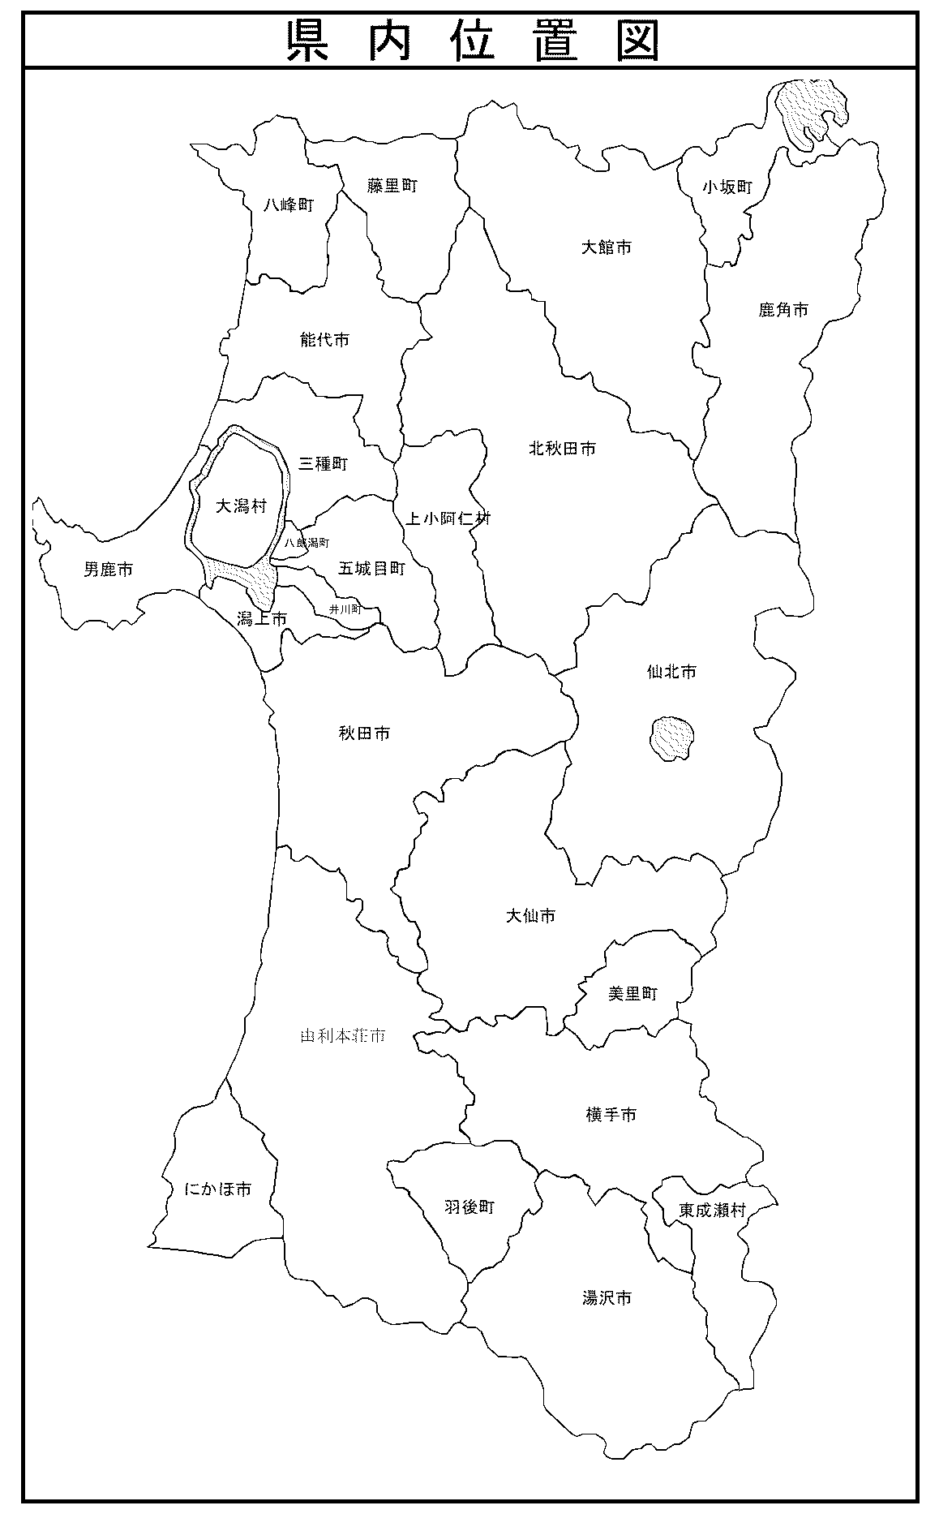

 |  |  | ○○地域（○○町△△）

 | ○○地域拡大 ※取組地域の範囲を明示

拠点施設
（旧○○小学校）

○○生産農地

○○加工所候補地
（旧○○活性化センター）

 | 注 | 地域の拠点、取組に関係する施設等の位置関係、役割を示した簡易図を添付、作成してください。

４ビジネスの取組目標
４．ビジネスの取組目標

ビジネス取組内容 |  |  |  | 実施主体 | 主な 活動 場所 | 現 況 |  |  |  |  |  | 目 標 |  |  |  |  |  | 伸び率
 |  |  |  |  |  | 現況年度 | 作付面積等 | 単 収 | 売上量 | 単価 | 売上額① | 目標年度 | 作付面積等 | 単 収 | 売上量 | 単価 | 売上額② | ②／①
 |  |  |  |  |  |  | （各単位） | （各単位） | （各単位） | （各単位） | （千円） |  | （各単位） | （各単位） | （各単位） | （各単位） | （千円） | （％）
○○○のブランド化 |  |  |  | 農業法人 ○○ ○○ | 地域内 | 令和○年度 | 50a | 100kg/10a | 500kg | 1,000円/kg | 500千円 | 令和○年度 | 100a | 100kg/10a | 1,000kg | 2,000円/kg | 2,000千円 | 400%
〈主な事業内容〉
食味分析、販促活動
新商品○○○の開発 |  |  |  | (株)○○加工 | ○○県 ○○市 | 令和○年度 |  |  |  |  |  | 令和○年度 | － | － | 2,500個 | 1,400円/個 | 3,500千円 | 皆増
現況なし
〈主な事業内容〉
加工用機械の導入
新商品○○○の開発 |  |  |  | ○○ ○○ （地域おこし協力隊） | 地域内 | 令和○年度 |  |  |  |  |  | 令和○年度 | － | － | 2,500個 | 2,000円/個 | 5,000千円 | 皆増
現況なし
〈主な事業内容〉
販売施設（移動販売車）の導入、販促活動
農家民宿○○○の経営 |  |  |  | ○○ ○○ | 地域内 | 令和○年度 |  |  |  |  |  | 令和○年度 | － | － | 200人/年 | 6,000円/泊･人 | 1,200千円 | 皆増
現況なし
〈主な事業内容〉
施設整備

※地域外の個人・団体を実施主体とする場合は、その理由を以下に記載すること。
実施主体 |  |  | 地域外の個人・団体を実施主体とする理由
(株)○○加工 |  |  | ・新商品○○○の加工にあたり、地域内に実施主体となり得る人材や企業などがいないため。 ・また、(株)○○加工は、類似商品の加工技術に長けており、地域への貢献意欲も高い企業であるため。

注１ | 実施主体は協議会又は協議会に属する個人・団体とする。
注２ | 目標値にある「売上額」の設定にあたっては、以下の成果目標を参考にすること。
 | 【農山村発新ビジネス創出事業の成果目標】
 |  | 事業実施主体の目標年度（事業完了年度の翌々年度）の事業に係る売上額が、現状値より10％以上増加すること。ただし、現状で売上が無い場合は、元気な農山村創造プラン目標売上額以上となること。

